Hárok1
ZADANIE: | Zo svojej profesijnej oblasti alebo záujmovej činnosti si zvoľte problém, ktorý je možné riešiť pomocou plánovaného experimentu.
 | Vyberte si minimálne tri nezávislé a jednu závislú premennú, pri ktorých je možné nezávislé premenné merať minimálne na 3 úrovniach.
 | Údaje, ktoré budete v práci vyhodnocovať, je potrebné reálne namerať, získať z prieskumu alebo z publikácii zverejnených v dostupných databázach,
 | t.j. dáta by nemali byť z dôvodu zmysluplnosti interpretácii výsledkov vymyslené. Vlastné merania doložte obrázkom, náčrtom alebo fotografiou experimentu.
 | Pri nameraných hodnotách prevzatých z dostupného zdroja je potrebné uviesť použitý zdroj. (±10 bodov)

VYPRACOVANIE:
Bola skúmaná závislosť dopadu guľôčky od vybraných vstupných premenných pomocou simulačnej aplikácie Virtuálny katapult.
Ako faktory experimentu boli zvolené uhol odpalu 𝑥₁ ∈ 〈30; 60〉 °, napnutie gumičky 𝑥₂ ∈ 〈4,17; 4,80〉 N a hmotnosť guľôčky 𝑥₃ ∈ 〈6; 18〉 g.
Merania boli realizované na dolných a horných úrovniach jednotlivých faktorov v rámci plného faktoriálneho experimentu typu 2³, pričom dĺžka ramena katapultu bola udržiavaná konštantná na hodnote 16 cm.

S cieľom overenia vhodnosti navrhnutého lineárneho modelu a získania odhadu experimentálnej chyby boli experimentálne behy
doplnené o merania v centrálnych bodoch experimentálneho priestoru, ktoré budú využité pri teste Lack of fit a ďalších nasledujúcich testoch.

Namerané hodnoty je možné vidieť v následujúcich tabuľkách:

 |  |  |  |  |  |  |  |  |  | Centrálne body:
 |  | Poradové číslo | Dĺžka ramena [cm] | Uhol odpalu [°] | Napnutie gumičky [N] | Hmotnosť guľôčky [g] | Vzdialenosť dopadu [cm] |  |  |  | Poradové číslo | Dĺžka ramena [cm] | Uhol odpalu [°] | Napnutie gumičky [N] | Hmotnosť guľôčky [g] | Vzdialenosť dopadu [cm]
 |  | 1 | 16 | 60 | 4.17 | 6 | 177.6692 |  |  |  | 17 | 16 | 45 | 4.485 | 12 | 175.0677
 |  | 2 | 16 | 60 | 4.17 | 6 | 182.143 |  |  |  | 18 | 16 | 45 | 4.485 | 12 | 165.9608
 |  | 3 | 16 | 30 | 4.8 | 18 | 141.2878 |  |  |  | 19 | 16 | 45 | 4.485 | 12 | 174.0453
 |  | 4 | 16 | 30 | 4.8 | 18 | 145.7424 |  |  |  | 20 | 16 | 45 | 4.485 | 12 | 164.3103
 |  | 5 | 16 | 60 | 4.8 | 6 | 268.8487
 |  | 6 | 16 | 60 | 4.8 | 6 | 271.7619
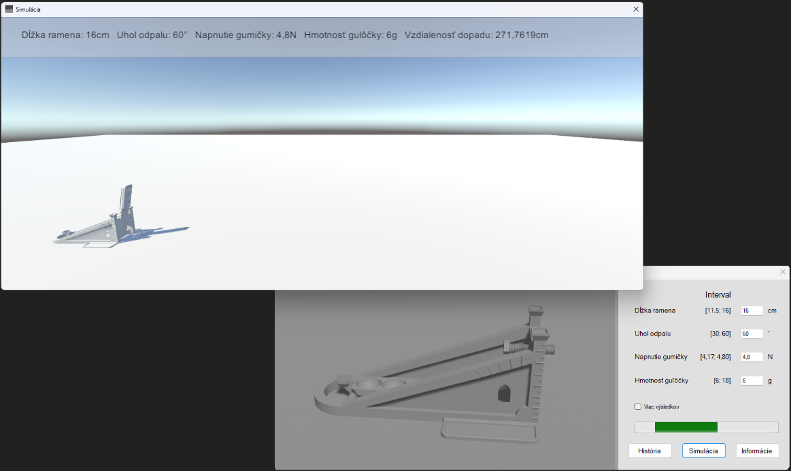
 |  | 7 | 16 | 30 | 4.17 | 6 | 189.2883
 |  | 8 | 16 | 30 | 4.17 | 6 | 183.1433
 |  | 9 | 16 | 60 | 4.17 | 18 | 100.1876
 |  | 10 | 16 | 60 | 4.17 | 18 | 109.3068
 |  | 11 | 16 | 30 | 4.8 | 6 | 259.6343
 |  | 12 | 16 | 30 | 4.8 | 6 | 248.2112
 |  | 13 | 16 | 60 | 4.8 | 18 | 181.5982
 |  | 14 | 16 | 60 | 4.8 | 18 | 176.5919
 |  | 15 | 16 | 30 | 4.17 | 18 | 71.8269
 |  | 16 | 16 | 30 | 4.17 | 18 | 89.3409

 | Fotografie z experimentu:
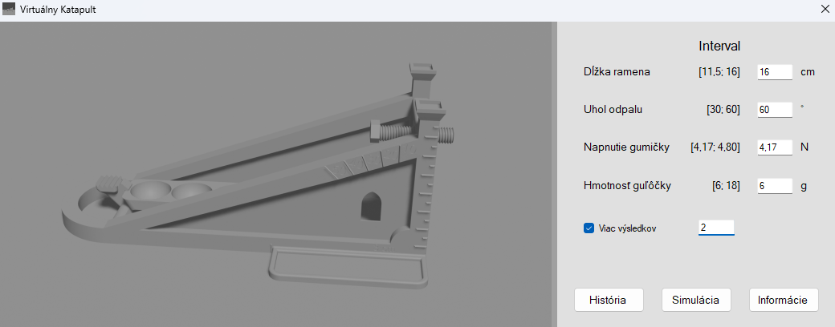

 |  | Poradové číslo | Dĺžka ramena [cm] | Uhol odpalu [°] | Napnutie gumičky [N] | Hmotnosť guľôčky [g] | Vzdialenosť dopadu [cm] | Priemer dopadu
 |  | 1 | 16 | 60 | 4.17 | 6 | 177.6692 | 179.9061
 |  | 2 | 16 | 60 | 4.17 | 6 | 182.143
 |  | 3 | 16 | 30 | 4.8 | 18 | 141.2878 | 143.5151
 |  | 4 | 16 | 30 | 4.8 | 18 | 145.7424
 |  | 5 | 16 | 60 | 4.8 | 6 | 268.8487 | 270.3053
 |  | 6 | 16 | 60 | 4.8 | 6 | 271.7619
 |  | 7 | 16 | 30 | 4.17 | 6 | 189.2883 | 186.2158
 |  | 8 | 16 | 30 | 4.17 | 6 | 183.1433
 |  | 9 | 16 | 60 | 4.17 | 18 | 100.1876 | 104.7472
 |  | 10 | 16 | 60 | 4.17 | 18 | 109.3068
 |  | 11 | 16 | 30 | 4.8 | 6 | 259.6343 | 253.92275
 |  | 12 | 16 | 30 | 4.8 | 6 | 248.2112
 |  | 13 | 16 | 60 | 4.8 | 18 | 181.5982 | 179.09505
 |  | 14 | 16 | 60 | 4.8 | 18 | 176.5919
 |  | 15 | 16 | 30 | 4.17 | 18 | 71.8269 | 80.5839
 |  | 16 | 16 | 30 | 4.17 | 18 | 89.3409

1. Pomocou CPLOT-u zobrazte, aké priemerné odozvy boli namerané v jednotlivých bodoch plánovaného experimentu. (1 bod)

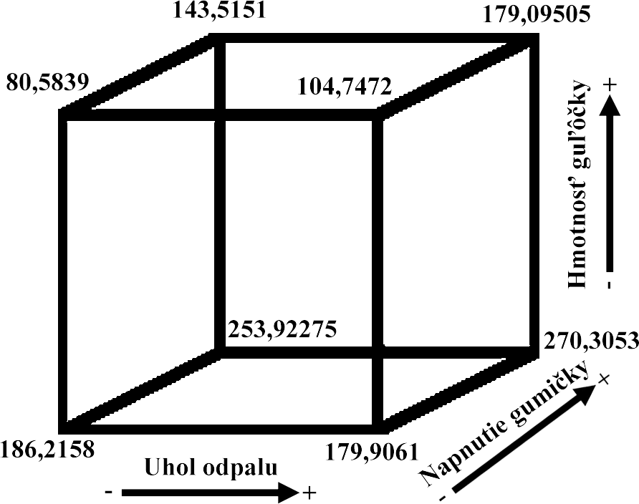

2. Metódou najmenších štvorcov odhadnite koeficienty transformovanej regresnej funkcie lineárneho typu. (2 body)

 |  |  |  |  |  |  |  |  |  |  |  |  | s | lambda
 |  | Transformacia: |  |  |  |  |  |  |  |  |  |  | 45 | 15
 |  | x1 | x2 | x3 | Y |  | t1 | t2 | t3 | Y |  |  | 4.485 | 0.315
 |  | 60 | 4.17 | 6 | 177.6692 |  | 1 | -1 | -1 | 177.6692 |  |  | 12 | 6
 |  | 60 | 4.17 | 6 | 182.143 |  | 1 | -1 | -1 | 182.143
 |  | 30 | 4.8 | 18 | 141.2878 |  | -1 | 1 | 1 | 141.2878
 |  | 30 | 4.8 | 18 | 145.7424 |  | -1 | 1 | 1 | 145.7424
 |  | 60 | 4.8 | 6 | 268.8487 |  | 1 | 1 | -1 | 268.8487
 |  | 60 | 4.8 | 6 | 271.7619 |  | 1 | 1 | -1 | 271.7619
 |  | 30 | 4.17 | 6 | 189.2883 |  | -1 | -1 | -1 | 189.2883
 |  | 30 | 4.17 | 6 | 183.1433 |  | -1 | -1 | -1 | 183.1433
 |  | 60 | 4.17 | 18 | 100.1876 |  | 1 | -1 | 1 | 100.1876
 |  | 60 | 4.17 | 18 | 109.3068 |  | 1 | -1 | 1 | 109.3068
 |  | 30 | 4.8 | 6 | 259.6343 |  | -1 | 1 | -1 | 259.6343
 |  | 30 | 4.8 | 6 | 248.2112 |  | -1 | 1 | -1 | 248.2112
 |  | 60 | 4.8 | 18 | 181.5982 |  | 1 | 1 | 1 | 181.5982
 |  | 60 | 4.8 | 18 | 176.5919 |  | 1 | 1 | 1 | 176.5919
 |  | 30 | 4.17 | 18 | 71.8269 |  | -1 | -1 | 1 | 71.8269
 |  | 30 | 4.17 | 18 | 89.3409 |  | -1 | -1 | 1 | 89.3409

 |  |  | t1 | t2 | t3 | t1*t2 | t1*t3 | t2*t3 | t1*t2*t3
 |  | b0 | b1 | b2 | b3 | b12 | b13 | b23 | b123
 | X= | 1 | 1 | -1 | -1 | -1 | -1 | 1 | 1
 |  | 1 | 1 | -1 | -1 | -1 | -1 | 1 | 1
 |  | 1 | -1 | 1 | 1 | -1 | -1 | 1 | -1
 |  | 1 | -1 | 1 | 1 | -1 | -1 | 1 | -1
 |  | 1 | 1 | 1 | -1 | 1 | -1 | -1 | -1
 |  | 1 | 1 | 1 | -1 | 1 | -1 | -1 | -1
 |  | 1 | -1 | -1 | -1 | 1 | 1 | 1 | -1
 |  | 1 | -1 | -1 | -1 | 1 | 1 | 1 | -1
 |  | 1 | 1 | -1 | 1 | -1 | 1 | -1 | -1
 |  | 1 | 1 | -1 | 1 | -1 | 1 | -1 | -1
 |  | 1 | -1 | 1 | -1 | -1 | 1 | -1 | 1
 |  | 1 | -1 | 1 | -1 | -1 | 1 | -1 | 1
 |  | 1 | 1 | 1 | 1 | 1 | 1 | 1 | 1
 |  | 1 | 1 | 1 | 1 | 1 | 1 | 1 | 1
 |  | 1 | -1 | -1 | 1 | 1 | -1 | -1 | 1
 |  | 1 | -1 | -1 | 1 | 1 | -1 | -1 | 1

 | XT= | 1 | 1 | 1 | 1 | 1 | 1 | 1 | 1 | 1 | 1 | 1 | 1 | 1 | 1 | 1 | 1
 |  | 1 | 1 | -1 | -1 | 1 | 1 | -1 | -1 | 1 | 1 | -1 | -1 | 1 | 1 | -1 | -1
 |  | -1 | -1 | 1 | 1 | 1 | 1 | -1 | -1 | -1 | -1 | 1 | 1 | 1 | 1 | -1 | -1
 |  | -1 | -1 | 1 | 1 | -1 | -1 | -1 | -1 | 1 | 1 | -1 | -1 | 1 | 1 | 1 | 1
 |  | -1 | -1 | -1 | -1 | 1 | 1 | 1 | 1 | -1 | -1 | -1 | -1 | 1 | 1 | 1 | 1
 |  | -1 | -1 | -1 | -1 | -1 | -1 | 1 | 1 | 1 | 1 | 1 | 1 | 1 | 1 | -1 | -1
 |  | 1 | 1 | 1 | 1 | -1 | -1 | 1 | 1 | -1 | -1 | -1 | -1 | 1 | 1 | -1 | -1
 |  | 1 | 1 | -1 | -1 | -1 | -1 | -1 | -1 | -1 | -1 | 1 | 1 | 1 | 1 | 1 | 1 | 8x16

 | XT*Y= | 2796.5824 |  | b0= | 174.7864
 |  | 139.6322 |  | b1= | 8.7270125
 |  | 590.7704 |  | b2= | 36.92315
 |  | -764.8174 |  | b3= | -47.8010875
 |  | 68.2178 |  | b12= | 4.2636125
 |  | 99.3408 |  | b13= | 6.2088
 |  | -41.6542 |  | b23= | -2.6033875
 |  | -22.5512 |  | b123= | -1.40945

3. Na hladine významnosti 0,05 rozhodnite, ktoré z faktorov a interakcií nie sú štatisticky významné a možno ich vylúčiť, ak má zostať regresný model hierarchický. (1 bod)

 |  |  | t1 | t2 | t3 | t1*t2 | t1*t3 | t2*t3 | t1*t2*t3 | Y
 |  |  | 1 | -1 | -1 | -1 | -1 | 1 | 1 | 177.6692
 |  |  | 1 | -1 | -1 | -1 | -1 | 1 | 1 | 182.143
 |  |  | -1 | 1 | 1 | -1 | -1 | 1 | -1 | 141.2878
 |  |  | -1 | 1 | 1 | -1 | -1 | 1 | -1 | 145.7424
 |  |  | 1 | 1 | -1 | 1 | -1 | -1 | -1 | 268.8487
 |  |  | 1 | 1 | -1 | 1 | -1 | -1 | -1 | 271.7619
 |  |  | -1 | -1 | -1 | 1 | 1 | 1 | -1 | 189.2883
 |  |  | -1 | -1 | -1 | 1 | 1 | 1 | -1 | 183.1433
 |  |  | 1 | -1 | 1 | -1 | 1 | -1 | -1 | 100.1876
 |  |  | 1 | -1 | 1 | -1 | 1 | -1 | -1 | 109.3068
 |  |  | -1 | 1 | -1 | -1 | 1 | -1 | 1 | 259.6343
 |  |  | -1 | 1 | -1 | -1 | 1 | -1 | 1 | 248.2112
 |  |  | 1 | 1 | 1 | 1 | 1 | 1 | 1 | 181.5982
 |  |  | 1 | 1 | 1 | 1 | 1 | 1 | 1 | 176.5919
 |  |  | -1 | -1 | 1 | 1 | -1 | -1 | 1 | 71.8269
 |  |  | -1 | -1 | 1 | 1 | -1 | -1 | 1 | 89.3409

 | SUMMARY OUTPUT

 | Regression Statistics
 | Multiple R | 0.99740635551
 | R Square | 0.994819438
 | Adjusted R Square | 0.99028644626
 | Standard Error | 6.2826963001
 | Observations | 16

 | ANOVA
 |  | df | SS | MS | F | Significance F
 | Regression | 7 | 60638.647745 | 8662.6639635 | 219.46200077 | 1.6724160307E-08
 | Residual | 8 | 315.77818239 | 39.472272799
 | Total | 15 | 60954.425927

 |  | Coefficients | Standard Error | t Stat | P-value | Lower 95% | Upper 95% | Lower 95,0% | Upper 95,0%
 | Intercept | 174.7864 | 1.570674075 | 111.28113896 | 4.7515556359E-14 | 171.16441909 | 178.40838091 | 171.16441909 | 178.40838091
 | t1 | 8.7270125 | 1.570674075 | 5.5562211402 | 0.00053704210655 | 5.105031588 | 12.348993412 | 5.105031588 | 12.348993412
 | t2 | 36.92315 | 1.570674075 | 23.507836914 | 1.140362035E-08 | 33.301169088 | 40.545130912 | 33.301169088 | 40.545130912
 | t3 | -47.8010875 | 1.570674075 | -30.433486018 | 1.4755607406E-09 | -51.423068412 | -44.179106588 | -51.423068412 | -44.179106588
 | t1*t2 | 4.2636125 | 1.570674075 | 2.7145112839 | 0.026472610086 | 0.64163158796 | 7.885593412 | 0.64163158796 | 7.885593412
 | t1*t3 | 6.2088 | 1.570674075 | 3.9529524927 | 0.0042185106378 | 2.586819088 | 9.830780912 | 2.586819088 | 9.830780912
 | t2*t3 | -2.6033875 | 1.570674075 | -1.6574969571 | 0.13600725186 | -6.225368412 | 1.018593412 | -6.225368412 | 1.018593412
 | t1*t2*t3 | -1.40945 | 1.570674075 | -0.89735357731 | 0.39573191482 | -5.031430912 | 2.212530912 | -5.031430912 | 2.212530912
...
7. Porovnajte upravený index determinácie pri modeli so všetkými pôvodnými premennými a pri modeli, ktorý dostanete po ich vylúčení. Výsledok interpretujte. (2 body)

Pred vylúčením: |  |  |  |  | Po vylúčení:
 | Adjusted R Square | 0.99028644626 |  |  |  | Adjusted R Square | 0.98877837857

Po vylúčení štatisticky nevýznamných členov z pôvodného modelu došlo k miernemu poklesu upraveného indexu determinácie
Tento pokles je malý, čo naznačuje, že redukovaný model stále veľmi dobre vysvetľuje variabilitu dostrelu katapultu, pričom je jednoduchší, prehľadnejší a obsahuje len významné faktory a interakcie.

8. Charakterizujte kvalitu modelu z hľadiska jeho predikcie. (2 body)
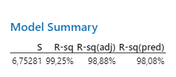

 | Koeficient determinácie predikcie Rsq pred=98,08% naznačuje, že model veľmi presne predikuje vzdialenosť dopadu guľôčky pre nové kombinácie faktorov v rámci skúmaného experimentálneho priestoru.

Testy
...
 |  |  |  |  |  |  |  | H0: b1=b2=b3=b12=b13=0><H1: aspoň jeden z uvedených koeficientov je nenulový
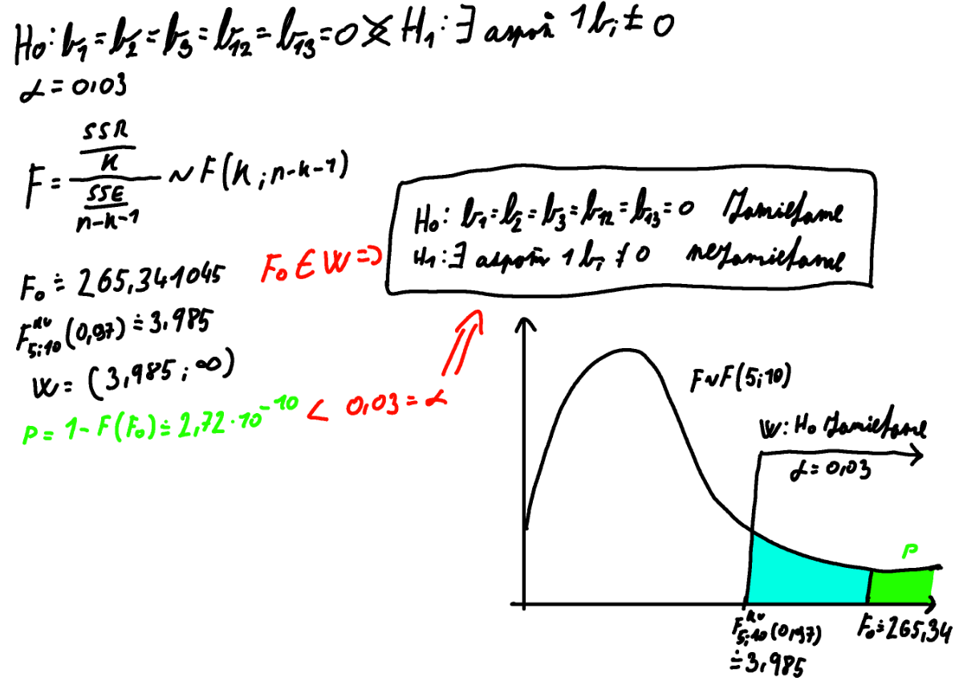
...
 |  |  |  |  |  |  |  | Hladina významnosti 𝛼 = 0,03
...
 |  |  |  |  |  |  |  | F0= | 265.34104502
 |  |  |  |  |  |  |  | F kv 5;10 (0,97)= | 3.9852669194
...
 |  |  |  |  |  |  |  | W=( | 3.9852669194 | ; ∞)
...
 |  |  |  |  |  |  |  |  | F0 ∈ W
...
 |  |  |  |  |  |  |  | p= | 2.7230984134E-10 | <0,03
...
 |  |  |  |  |  |  |  |  | H0 zamietame
 |  |  |  |  |  |  |  |  | H1 nezamietame
...
 |  |  |  |  |  |  | Upper 95% | Lower 95,0% | Upper 95,0%
 |  |  |  |  |  |  | 178.54795191 | 171.02484809 | 178.54795191
 |  |  |  |  |  |  | 12.488564414 | 4.9654605858 | 12.488564414
 |  |  |  |  |  |  | 40.684701914 | 33.161598086 | 40.684701914
 |  |  |  |  |  |  | -44.039535586 | -51.562639414 | -44.039535586
 |  |  |  |  |  |  | 8.0251644142 | 0.50206058581 | 8.0251644142
 |  |  |  |  |  |  | 9.9703519142 | 2.4472480858 | 9.9703519142

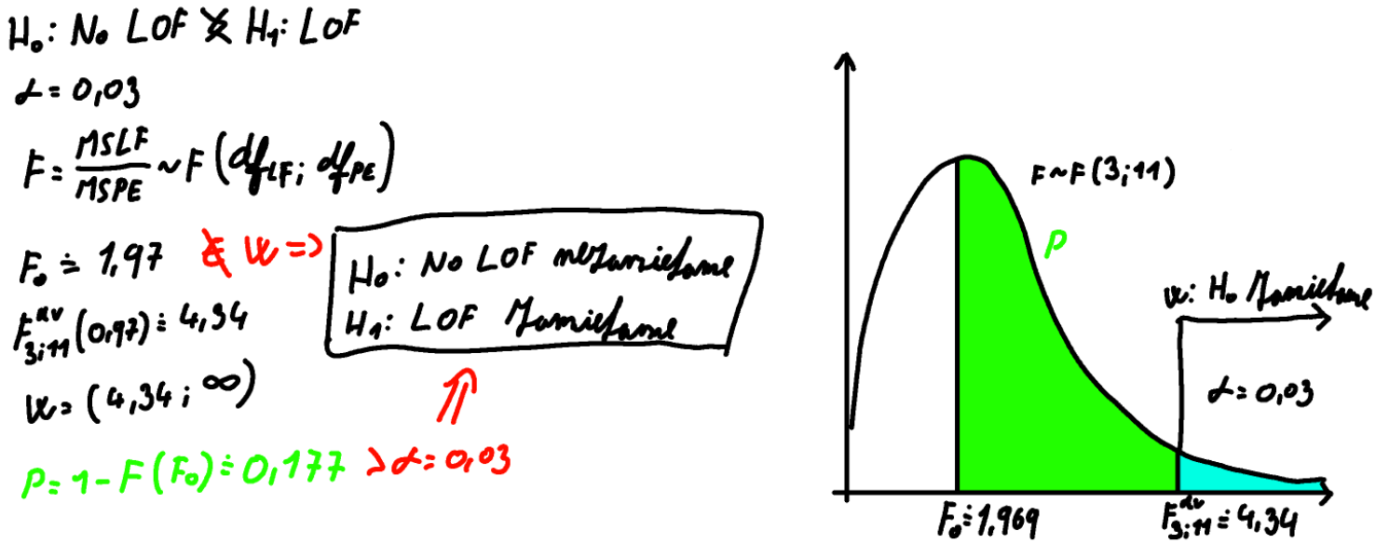
...
 |  |  |  |  |  |  | PE | df pre PE |  | H0: NO LOF >< H1: LOF
 |  |  |  |  |  |  | 10.00744322 | 1
 |  |  |  |  |  |  |  |  |  | Hladina významnosti 𝛼 = 0,03
 |  |  |  |  |  |  | 9.92173058 | 1
 |  |  |  |  |  |  |  |  |  | F0= | 1.9697591823
 |  |  |  |  |  |  | 4.24336712 | 1 |  | F kv 3;11 (0,97)= | 4.3435885547
...
 |  |  |  |  |  |  | 18.8805125 | 1 |  | W= ( | 4.3435885547 | ; ∞)
...
 |  |  |  |  |  |  | 41.57990432 | 1 |  | F0 neleži v kritickej oblasti W
...
 |  |  |  |  |  |  | 65.243606805 | 1
 |  |  |  |  |  |  |  |  |  | p= | 0.17705622438 | >𝛼
 |  |  |  |  |  |  | 12.531519845 | 1
 |  |  |  |  |  |  |  |  |  |  | H0 nezamietame
 |  |  |  |  |  |  | 153.370098 | 1 |  |  | H1 zamietame
...
 |  |  |  |  |  |  | 90.639024907 | 3
...
 |  |  |  |  |  |  | 406.4172073 | 11
...
 |  |  |  |  |  |  | Na hladine významnosti 𝛼 = 0,03 možno konštatovať, že regresný model lineárneho typu nie je nedostatočný (je dostatočný) a nie je potrebné do modelu zaraďovať kvadratické členy.
...
 |  |  |  |  |  |  |  |  | Upper 97,0%
 |  |  |  |  |  |  |  |  | 177.40553939
 |  |  |  |  |  |  |  |  | 12.76000079
 |  |  |  |  |  |  |  |  | 40.95613829
 |  |  |  |  |  |  |  |  | -43.76809921
 |  |  |  |  |  |  |  |  | 8.2966007903
 |  |  |  |  |  |  |  |  | 10.24178829
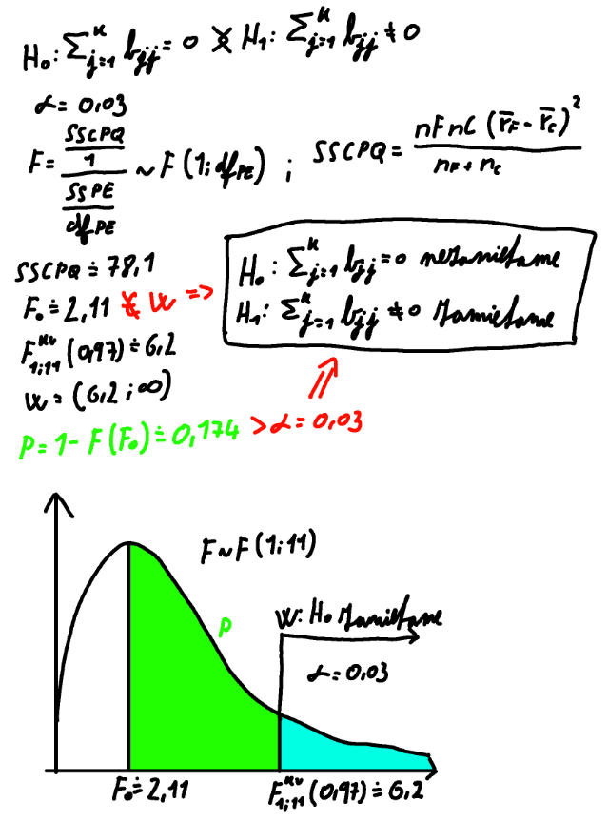
...
 |  |  |  |  |  |  |  |  | Hladina významnosti 𝛼 = 0,03
...
 |  |  |  |  |  |  |  |  |  |  |  |  | SSCPQ= | 78.10337645
...
 |  |  |  |  |  |  |  |  | F0= | 2.1139290501
 |  |  |  |  |  |  |  |  | F kv 1;11 (0,97)= | 6.2034068287
...
 |  |  |  |  |  |  |  |  | W= ( | 6.2034068287 | ; ∞)
...
 |  |  |  |  |  |  |  |  | F0 neleži v kritickej oblasti W
 |  |  |  |  |  |  | 89.3409
 |  |  |  |  |  | y priem= | 174.7864
 |  |  |  |  |  | nF= | 16 |  | p= | 0.17389396613 | >𝛼

 |  |  |  |  |  |  |  |  |  | H0 nezamietame
 |  |  |  |  |  |  |  |  |  | H1 zamietame

Na hladine významnosti 𝛼 = 0,03 prijímame hypotézu, že do regresného modelu nie je potrebné zaraďovať kvadratické členy, t.j. nie je potrebný úplný kvadratický regresný model.

12. Analyzujte reziduá graficky a overte, či spĺňajú požadované podmienky aj pomocou testov. (2 body)
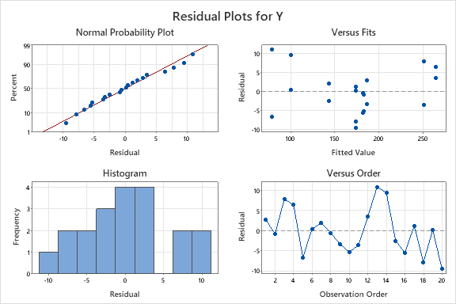

 | Normal Probability Plot: Body ležia približne na priamke, čo naznačuje, že reziduá majú približne normálne rozdelenie. Menšie odchýlky na okrajoch nie sú výrazné, normalita je prijateľná.
 | Versus Fits: Nevidno systematický vzor ani lievikovitý tvar, reziduá sú rozptýlené náhodne okolo nuly. To naznačuje splnenie predpokladu lineárnosti aj konštantného rozptylu (homoskedasticity).
 | Histogram: ukazuje veľmi miernu asymetriu, čo naznačuje malé odchýlenie od ideálneho normálneho rozdelenia.
 | Versus Order: V grafe sa neprejavuje jasný trend ani dlhodobý vzor, reziduá kolíšu náhodne. To naznačuje, že predpoklad nezávislosti rezíduí je splnený.

 | Celkovo možno zhodnotiť, že grafy naznačujú, že model je vhodný a reziduá majú požadované vlastnosti pre „dobre sediaci“ model.

 | Test normality: |  | 𝐻0: Dáta pochádzajú z normálneho rozdelenia >< 𝐻1: Dáta nepochádzajú z normálneho rozdelenia

 |  |  | Hladina významnosti 𝛼 = 0,05
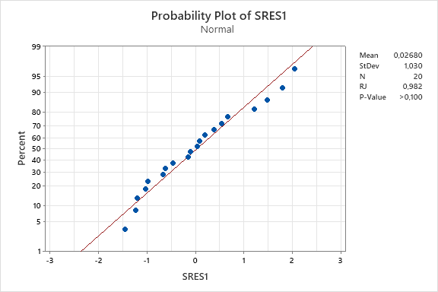

 |  |  |  |  |  |  |  |  |  | p>𝛼 | H0 nezamietame
 |  |  |  |  |  |  |  |  |  |  | H1 zamietame

 | Normálový pravdepodobnostný graf: |  |  |  | 𝐻0: Dáta pochádzajú z normálneho rozdelenia >< 𝐻1: Dáta nepochádzajú z normálneho rozdelenia
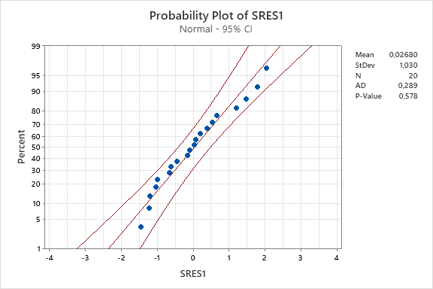
 |  |  |  |  |  |  |  |  |  | Hladina významnosti 𝛼 = 0,05

 |  |  |  |  |  |  |  |  |  | p>𝛼 | H0 nezamietame
 |  |  |  |  |  |  |  |  |  |  | H1 zamietame

 |  | Na základe grafov možno prijať hypotézu, že dáta pochádzajú z normálneho rozdelenia

13. Určte, či je samostatný vplyv vybraného faktoru na hodnotu regresnej funkcie lineárneho typu štatisticky významný. Použite t test nulovosti regresného koeficientu. (3 body)

 | chceme otestovať, či je samostatné pôsobenie faktora 𝑥2 – napnutie gumičky, na hodnotu regresnej funkcie lineárneho typu štatisticky významné.
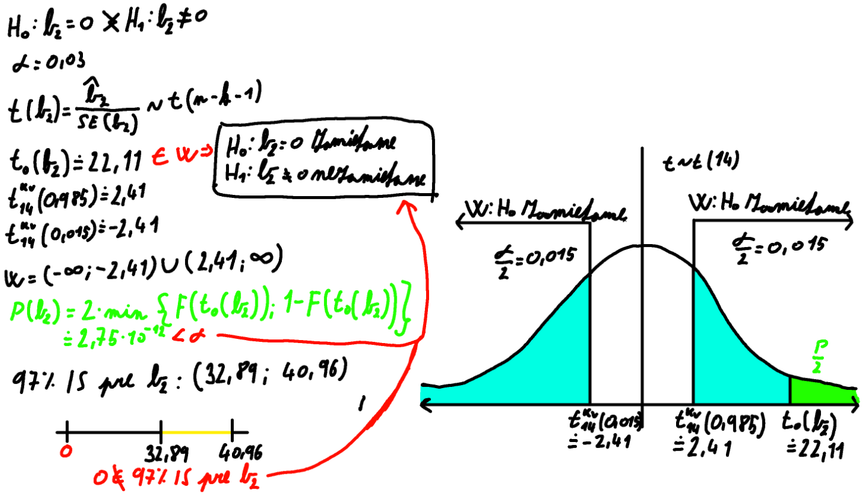
 |  | Coefficients | Standard Error | t Stat | P-value | Lower 95% | Upper 95% | Lower 97,0% | Upper 97,0%
 | Intercept | 173.798325 | 1.4937338119 | 116.35160403 | 2.6318702116E-22 | 170.59458461 | 177.00206539 | 170.19111061 | 177.40553939
 |  |  |  | 5.2256146405 | 0.00012843295188 | 5.1451218473 | 12.308903153 | 4.6940242097 | 12.76000079
 |  |  |  | 22.109072631 | 2.751358103E-12 | 33.341259347 | 40.505040653 | 32.89016171 | 40.95613829
 |  |  |  | -28.622631476 | 7.9761738177E-14 | -51.382978153 | -44.219196847 | -51.83407579 | -43.76809921
 |  |  |  | 2.5529923214 | 0.022983610234 | 0.6817218473 | 7.8455031527 | 0.23062420973 | 8.2966007903
 |  |  |  | 3.7177437502 | 0.0022952713204 | 2.6269093473 | 9.7906906527 | 2.1758117097 | 10.24178829
...
 |  |  |  | t0 (b2) ∈ W
...
 |  |  |  | 0 ∉ (32,89; 40,96)
...
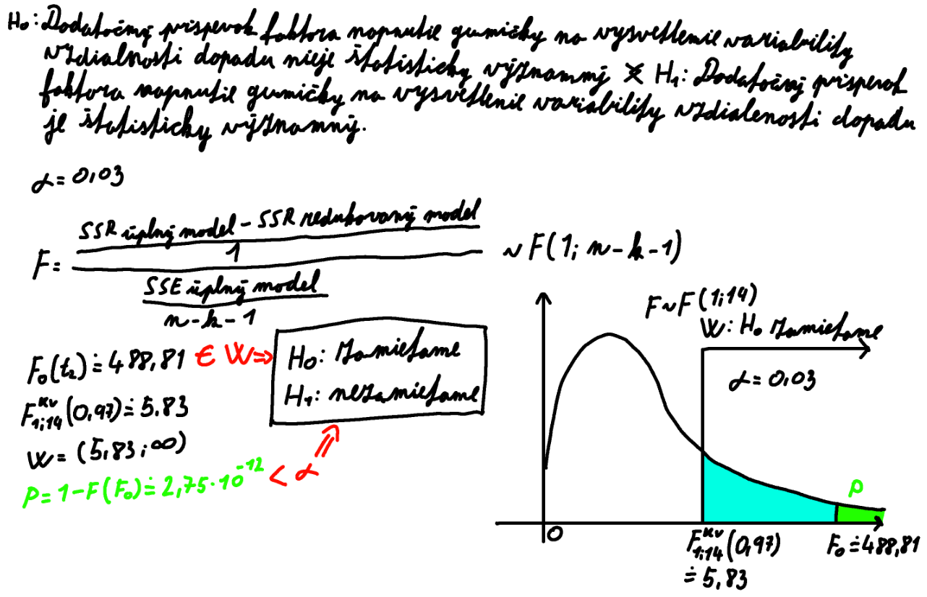
 |  |  |  | t1*t2 | t1*t3 | y | y predik s t2 | y predik bez t2 | (delta s t2)^2 | (delta bez t2) ^2 |  | 173.798325 |  | 173.798325
 |  |  |  | -1 | -1 | 177.6692 | 182.9308625 | 219.8540125 | 83.403241189 | 2121.1263511 |  | 8.7270125 |  | 8.7270125
 |  |  |  | -1 | -1 | 182.143 | 182.9308625 | 219.8540125 | 83.403241189 | 2121.1263511 |  | 36.92315 |  | -47.8010875
 |  |  |  | -1 | -1 | 141.2878 | 143.7209625 | 106.7978125 | 904.64773496 | 4489.0686753 |  | -47.8010875 |  | 4.2636125
 |  |  |  | -1 | -1 | 145.7424 | 143.7209625 | 106.7978125 | 904.64773496 | 4489.0686753 |  | 4.2636125 |  | 6.2088
 |  |  |  | 1 | -1 | 268.8487 | 265.3043875 | 228.3812375 | 8373.3594743 | 2979.294337 |  | 6.2088
 |  |  |  |  |  |  |  |  | 8373.3594743 | 2979.294337
 |  |  |  |  |  |  |  |  | 159.34864964 | 2454.8544236
 |  |  |  |  |  |  |  |  | 159.34864964 | 2454.8544236
 |  |  |  |  |  |  |  |  | 5483.7042579 | 1378.554287
 |  |  |  |  |  |  |  |  | 5483.7042579 | 1378.554287
 |  |  |  |  |  |  |  |  | 6075.0196663 | 1682.579896
 |  |  |  |  |  |  |  |  | 6075.0196663 | 1682.579896
 |  |  |  |  |  |  |  |  | 69.247154213 | 818.05509776
 |  |  |  |  |  |  |  |  | 69.247154213 | 818.05509776
 |  |  |  |  |  |  |  |  | 9100.4802877 | 3419.1253511
 |  |  |  |  |  |  |  |  | 9100.4802877 | 3419.1253511
 |  |  |  |  |  |  |  |  | 0 | 0
 |  |  |  |  |  |  |  |  | 0 | 0
 |  |  |  |  |  |  |  |  | 0 | 0
 |  |  |  |  |  |  |  |  | 0 | 0
 |  |  |  |  |  |  |  |  | 60498.420932 | 38685.316838
...
 |  |  |  |  |  |  |  |  | (delta s t2)^2 | (delta bez t2) ^2 |  | 173.798325 |  | 173.798325
 |  |  |  |  |  |  |  |  | F | Significance F
 |  |  |  |  |  |  |  |  | 271.14251239 | 2.0473132037E-13
...
 |  |  |  | F0 ∈ W
...
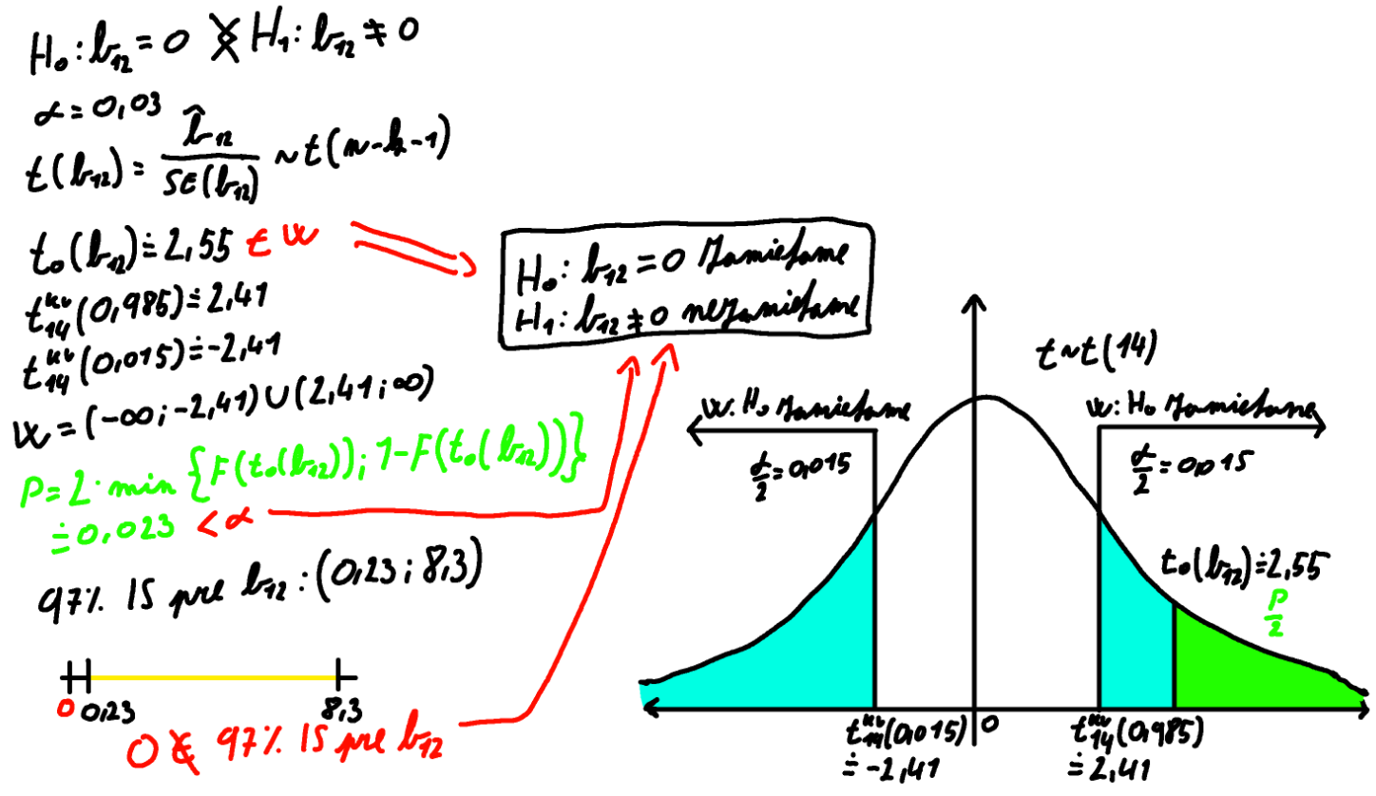
 |  |  |  | t Stat | P-value | Lower 95% | Upper 95% | Lower 97,0% | Upper 97,0%
 |  |  |  | 2.5529923214 | 0.022983610234 | 0.6817218473 | 7.8455031527 | 0.23062420973 | 8.2966007903
...
 |  |  |  | t0 (b12) ∈ W
...
 |  |  |  | 0 ∉ (0,23; 8,3)
...

Grafy
...
 | A_t1 | B_t2 | C_t3 | yi | Hlavný efekt faktora A_Uhol odpalu
 | -1 | 1 | -1 | 259.6343 | -1 | 222.5874875
 | -1 | 1 | -1 | 248.2112 | 1 | 126.9853125
 | 1 | 1 | 1 | 181.5982 | ef (C) = | -95.602175
 | 1 | 1 | 1 | 176.5919
 | -1 | -1 | 1 | 71.8269
 | -1 | -1 | 1 | 89.3409
 | 0 | 0 | 0 | 175.0677
 | 0 | 0 | 0 | 165.9608
 | 0 | 0 | 0 | 174.0453
 | 0 | 0 | 0 | 164.3103
Hlavný efekt faktora uhol odpalu
-1 | 166.0593875
1 | 183.5134125
Hlavný efekt faktora napnutie gumičky
-1 | 137.86325
1 | 211.70955
Hlavný efekt faktora hmotnosť guľôčky

 |  | Uhol odpalu (A): Zmena uhla odpalu má len malý vplyv na vzdialenosť dopadu, pričom jej mierne zvyšovanie vedie k nepatrnému nárastu výsledku.

 |  | Napnutie gumičky (B): Napnutie gumičky má na vzdialenosť dopadu najsilnejší vplyv, keďže jeho zvýšenie výrazne zvyšuje hodnotu výsledku.

 |  | Hmotnosť guľôčky (C): So zvyšujúcou sa hmotnosťou guľôčky hodnota vzdialenosť dopadu výrazne klesá, čo poukazuje na silný negatívny efekt tohto faktora.

Interakcia faktorov A a B
Interakcia faktorov A a B
17. Zobrazte efekt interakcií sledovaných faktorov (interaction plots) a interpretujte ich. (3 body)
...
 |  |  |  |  |  |  |  |  |  | A
 |  |  |  |  |  |  |  |  |  | 30 | 60
 |  |  |  |  |  |  |  |  |  | -1 | 1
 |  |  |  |  |  |  |  |  |  | 133.39985 | 142.32665 | 179.0500125
 |  |  |  |  |  |  |  |  |  | 198.718925 | 224.700175 | 170.5227875
 |  |  |  |  |  |  |  |  |  |  | ef (AB)= | 8.527225
...
 |  |  |  |  |  |  |  |  |  | A
 |  |  |  |  |  |  |  |  |  | 30 | 60
 |  |  |  |  |  |  |  |  |  | -1 | 1
 |  |  |  |  |  |  |  |  |  | 220.069275 | 225.1057 | 180.9952 |  | Medzi faktormi A (uhol odpalu) a B (napnutie gumičky) je prítomná slabá interakcia, keďže úsečky v interakčných grafoch nie sú úplne rovnobežné.
 |  |  |  |  |  |  |  |  |  | 112.0495 | 141.921125 | 168.5776 |  | Najväčšiu vzdialenosť dopadu možno očakávať pri nastavení oboch faktorov na hornú úroveň a najmenšiu pri ich dolných úrovniach.
 |  |  |  |  |  |  |  |  |  |  | ef (AC)= | 12.4176
 |  | 0 | 0 | 175.0677
Interakcia faktorov A a C
Interakcia faktorov A a C
 | 0 | 0 | 0 | 165.9608 |  | efekt interakcie faktora B a C - počítame efekt faktora C pri konštantnej úrovni faktora B alebo naopak :
 | 0 | 0 | 0 | 174.0453
 | 0 | 0 | 0 | 164.3103 |  |  |  |  |  | B
 |  |  |  |  |  |  |  |  |  | 4.17 | 4.8
 |  |  |  |  |  |  |  |  |  | -1 | 1
 |  |  |  |  |  |  | C | 6 | -1 | 183.06095 | 262.114025 | 172.1830125
 |  |  |  |  |  |  |  | 18 | 1 | 92.66555 | 161.305075 | 177.3897875
 |  |  |  |  |  |  |  |  |  |  | ef (BC)= | -5.206775

Interakcia faktorov B a C
Interakcia faktorov B a C

 |  |  |  |  |  |  |  |  |  |  |  |  | Medzi faktormi A (uhol odpalu) a C (hmotnosť guľôčky) je interakcia, keďže úsečky v interakčných grafoch nie sú rovnobežné.
 |  |  |  |  |  |  |  |  |  |  |  |  | Vplyv hmotnosti guľôčky na priemernú vzdialenosť dopadu sa mení v závislosti od uhla odpalu, pričom najväčšiu odozvu možno očakávať pri nižšej hmotnosti guľôčky a vyššom uhle odpalu.

 |  | Čiary v grafe sú rovnobežné, medzi faktormi B a C sa neprejavuje významná interakcia.

Validácia
...
 | Kontrolné meranie: |  |  |  | Predikcia pôvodné: |  |  |  | Predikcia transformované:
 | 53 | 4.61 | 15.2 | 159.8237 | 53 | 4.61 | 15.2 | 170.2792725 | 0.53333333333 | 0.39682539683 | 0.53333333333 | 170.2792725 | ANOVA
 | 36 | 4.24 | 10.8 | 144.4457 | 36 | 4.24 | 10.8 | 152.13907128 | -0.6 | -0.77777777778 | -0.2 | 152.13907128 |  | df | SS | MS | F | Significance F
 | 58 | 4.44 | 13.6 | 158.656 | 58 | 4.44 | 13.6 | 164.24709029 | 0.86666666667 | -0.14285714286 | 0.26666666667 | 164.24709029 | Regression | 1 | 13407.551603 | 13407.551603 | 126.71982004 | 4.4808297033E-08
 | 32 | 4.77 | 7.2 | 248.2585 | 32 | 4.77 | 7.2 | 238.84399808 | -0.86666666667 | 0.90476190476 | -0.8 | 238.84399808 | Residual | 13 | 1375.4610035 | 105.80469258
 | 47 | 4.32 | 16.9 | 124.1249 | 47 | 4.32 | 16.9 | 116.96196748 | 0.13333333333 | -0.52380952381 | 0.81666666667 | 116.96196748 | Total | 14 | 14783.012606
 | 39 | 4.58 | 11.4 | 205.3966 | 39 | 4.58 | 11.4 | 185.95719337 | -0.4 | 0.30158730159 | -0.1 | 185.95719337
 | 54 | 4.27 | 14.8 | 149.1965 | 54 | 4.27 | 14.8 | 131.51825642 | 0.6 | -0.68253968254 | 0.46666666667 | 131.51825642 |  | Coefficients | Standard Error | t Stat | P-value | Lower 95% | Upper 95% | Lower 97,0% | Upper 97,0%
 |  |  |  |  |  |  |  |  |  |  |  |  | Intercept | 8.0971342698 | 14.72327343 | 0.54995475757 | 0.59167420864 | -23.710564169 | 39.904832708 | -27.766480821 | 43.96074936
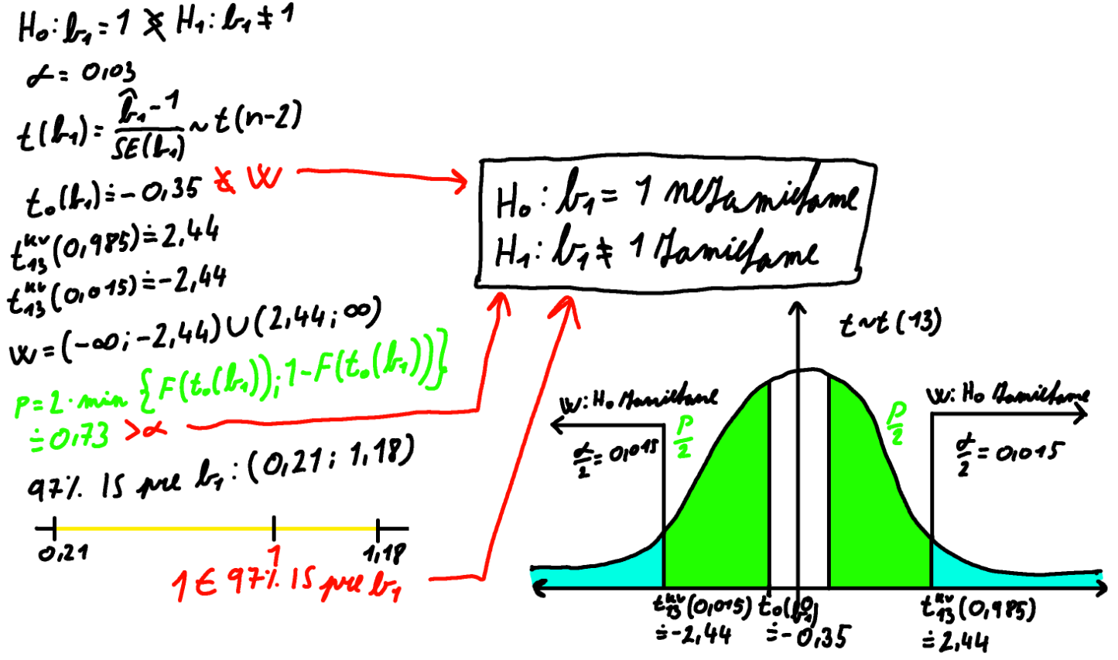
 |  |  |  |  |  |  |  |  |  |  |  |  | y predikované | 0.96983260991 | 0.086153814166 | 11.25698983 | 4.4808297033E-08 | 0.78370861015 | 1.1559566097 | 0.75997525417 | 1.1796899657
 | r= | 0.95234271712
Validácia regresného modelu
184.25983033 | 186.9244
173.07713184 | 164.0813
142.69878162 | 151.8775
193.58428663 | 181.5547
192.51008074 | 199.1593
189.12149786 | 192.5453
122.66916486 | 127.0318
163.50973704 | 173.6948
170.2792725 | 159.8237
152.13907128 | 144.4457
164.24709029 | 158.656
238.84399808 | 248.2585
116.96196748 | 124.1249
185.95719337 | 205.3966
131.51825642 | 149.1965
 |  |  |  |  |  |  |  |  |  |  |  |  | H0: b1=1 >< H1: b1≠1

 |  |  |  |  |  |  |  |  |  |  |  |  | Hladina významnosti 𝛼 = 0,03

 |  |  |  |  |  |  |  |  |  |  |  |  | t0= | -0.35015733638

 |  |  |  |  |  |  |  |  |  |  |  |  | tkv 13 (0,985)= | 2.4358452121
 |  |  |  |  |  |  |  |  |  |  |  |  | tkv 13 (0,015)= | -2.4358452121

 |  |  |  |  |  |  |  |  |  |  |  |  | W=(-∞; -2,4358) ∪ (2,4358; ∞) |  |  | t0 ∉ W

 |  |  |  |  |  |  |  |  |  |  |  |  | p= | 0.73182876872 | > 𝛼

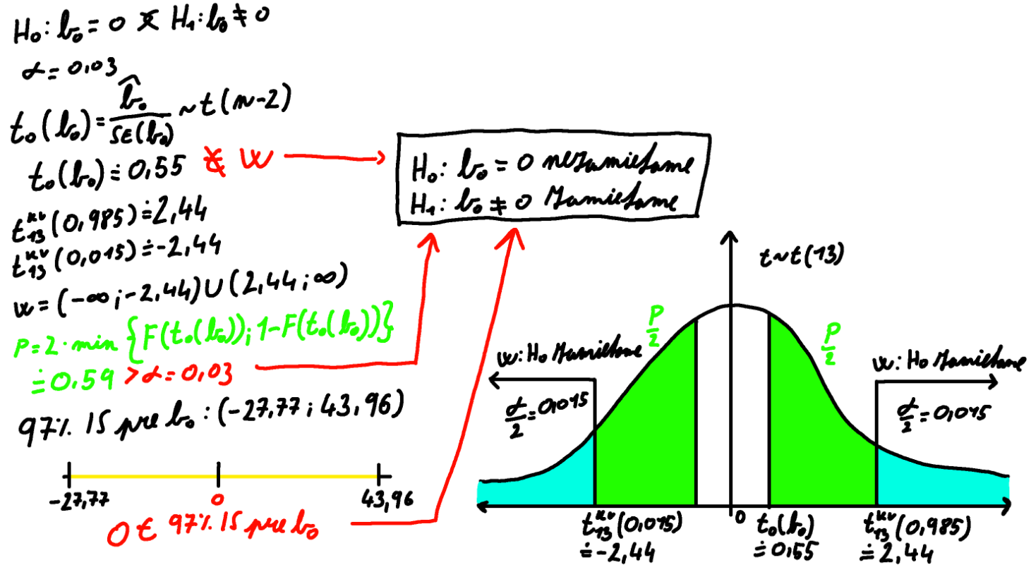
 |  |  |  |  |  |  |  |  |  |  |  |  | delta = | 0.20985735574
 |  |  |  |  |  |  |  |  |  |  |  |  | b2-delta = | 0.75997525417
 | H0: b0=0 >< H1: b0≠0 |  |  |  |  |  |  |  |  |  |  |  | b2+delta = | 1.1796899657

 | Hladina významnosti 𝛼 = 0,03 |  |  |  |  |  |  |  |  |  |  |  | 97% IS pre b1: (0,209857; 1,17969) |  |  |  | 1 ∈ (0,209857; 1,17969)

 | t0= | 0.54995475757 |  |  |  |  |  |  |  |  |  |  |  | H0 nezamietame
 |  |  |  |  |  |  |  |  |  |  |  |  |  | H1 zamietame
 | tkv 13 (0,985)= | 2.4358452121
 | tkv 13 (0,015)= | -2.4358452121 |  |  |  |  |  |  |  |  |  |  | Na hladine významnosti 𝛼 = 0,03 možno prijať hypotézu, že regresný koeficient 𝑏1 je rovný jednej.

 | W=(-∞; -2,4358) ∪ (2,4358; ∞) |  |  | t0 ∉ W

 | p= | 0.59167420864 | > 𝛼

 | delta = | 35.863615091
 | b2-delta = | -27.766480821
 | b2+delta = | 43.96074936

 | 97% IS pre b1: (-27,7665; 43,96075) |  |  | 1 ∈ (-27,7665; 43,96075)

 |  | H0 nezamietame
 |  | H1 zamietame

 | Na hladine významnosti 𝛼 = 0,03 možno prijať hypotézu, že koeficient 𝑏0 je rovný nule. Vzhľadom na to, že je možné prijať hypotézu, že lokujúca konštanta 𝑏0 je rovná nule,
 | to znamená preložená priamka prechádza začiatkom súradnicovej sústavy a súčasne regresný koeficient 𝑏1, t.j. smernica preloženej priamky je rovná jednej, môžeme prijať tvrdenie,
 | že predikované hodnoty vzdialenosti dopadu získané z nájdeného regresného modelu a hodnoty namerané pri kontrolnom meraní pre rovnaké úrovne nami skúmaných parametrov sú v pomere 1:1. Toto možno tvrdiť so spoľahlivosťou 97%.

20. Analyzujte pri akom nastavení faktorov možno dostať požadovanú odozvu. (3 body)

 | Intercept | 173.798325 | 1
 | t1 | 8.7270125 | 0.061537110647
...

Porovnanie
21. Porovnajte výsledky softvérového riešenia DOE v Exceli a v Minitabe. (3 bodov)

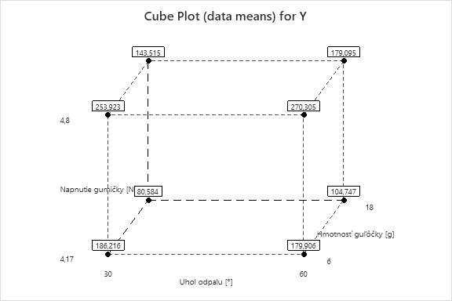
CPLOT:

REGRESSION:
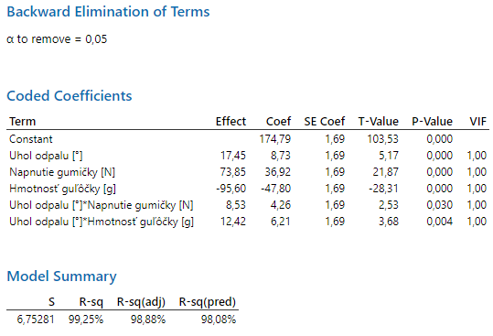
 |  |  | SUMMARY OUTPUT

 |  |  | Regression Statistics
 |  |  | Multiple R | 0.99625243741
 |  |  | R Square | 0.99251891905
 |  |  | Adjusted R Square | 0.98877837857
 |  |  | Standard Error | 6.7528141899
 |  |  | Observations | 16

 |  |  | ANOVA
 |  |  |  | df | SS | MS | F
 |  |  | Regression | 5 | 60498.420932 | 12099.684186 | 265.34104502
 |  |  | Residual | 10 | 456.00499483 | 45.600499483
 |  |  | Total | 15 | 60954.425927

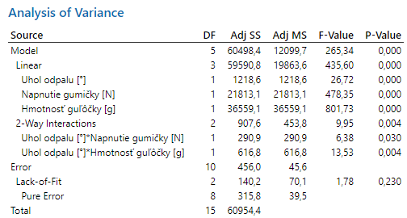
 |  |  |  | Coefficients | Standard Error | t Stat | P-value
 |  |  | Intercept | 174.7864 | 1.6882035475 | 103.53396086 | 1.7314749007E-16
 |  |  | t1 | 8.7270125 | 1.6882035475 | 5.1694077489 | 0.0004194654665
 |  |  | t2 | 36.92315 | 1.6882035475 | 21.871266682 | 8.9366178549E-10
 |  |  | t3 | -47.8010875 | 1.6882035475 | -28.314765463 | 7.0193152618E-11
 |  |  | t1*t2 | 4.2636125 | 1.6882035475 | 2.5255322478 | 0.03010054959
 |  |  | t1*t3 | 6.2088 | 1.6882035475 | 3.67775557 | 0.0042621500371

ROVNICA PÔVODNEJ REGRESNEJ FUNKCIE:

REGRESSION S CENTRÁLNYMI BODMI:
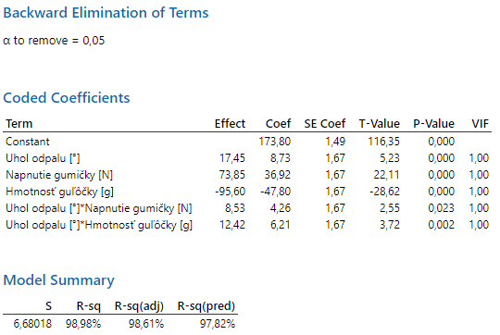
 |  | SUMMARY OUTPUT

 |  | Regression Statistics
 |  | Multiple R | 0.99487631262
 |  | R Square | 0.98977887742
 |  | Adjusted R Square | 0.98612847649
 |  | Standard Error | 6.6801806872
 |  | Observations | 20

 |  | ANOVA
 |  |  | df | SS | MS | F | F krit
 |  | Regression | 5 | 60498.420932 | 12099.684186 | 271.14251239
 |  | Residual | 14 | 624.74739619 | 44.624814014
 |  | Lack of Fit | 3 | 218.33018889 | 72.776729631 | 1.9697591823 | 4.3435885547
 |  | Pure error | 11 | 406.4172073 | 36.947018845
 |  | Total | 19 | 61123.168329

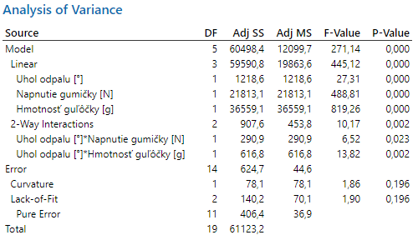
 |  |  | Coefficients | Standard Error | t Stat | P-value | Lower 95%
 |  | Intercept | 173.798325 | 1.4937338119 | 116.35160403 | 2.6318702116E-22 | 170.59458461
 |  | t1 | 8.7270125 | 1.6700451718 | 5.2256146405 | 0.00012843295188 | 5.1451218473
 |  | t2 | 36.92315 | 1.6700451718 | 22.109072631 | 2.751358103E-12 | 33.341259347
 |  | t3 | -47.8010875 | 1.6700451718 | -28.622631476 | 7.9761738177E-14 | -51.382978153
 |  | t1*t2 | 4.2636125 | 1.6700451718 | 2.5529923214 | 0.022983610234 | 0.6817218473
 |  | t1*t3 | 6.2088 | 1.6700451718 | 3.7177437502 | 0.0022952713204 | 2.6269093473

ROVNICA PÔVODNEJ REGRESNEJ FUNKCIE S CENTRÁLNYMI BODMI:

GRAFY HLAVNÝCH EFEKTOV:
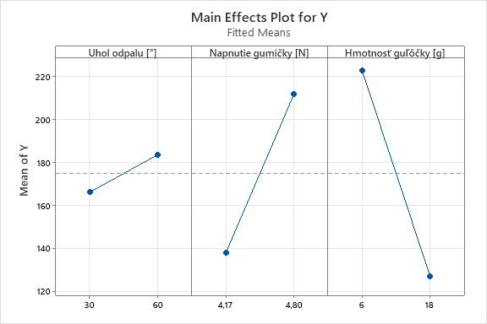

Hlavný efekt faktora uhol odpalu
-1 | 166.0593875
1 | 183.5134125
Hlavný efekt faktora napnutie gumičky
-1 | 137.86325
1 | 211.70955
Hlavný efekt faktora hmotnosť guľôčky
-1 | 222.5874875
1 | 126.9853125

Interakcia faktorov A a B
 | -1 | 1
-1 | 133.39985 | 142.32665
1 | 198.718925 | 224.700175
Interakcia faktorov A a B
 | -1 | 1
-1 | 133.39985 | 198.718925
1 | 142.32665 | 224.700175
EFEKT INTERAKCIÍ:
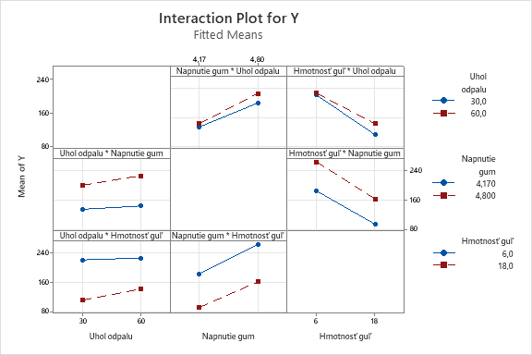

Interakcia faktorov A a C
 | -1 | 1
-1 | 220.069275 | 112.0495
1 | 225.1057 | 141.921125
Interakcia faktorov A a C
 | -1 | 1
-1 | 220.069275 | 225.1057
1 | 112.0495 | 141.921125

Interakcia faktorov B a C
 | -1 | 1
-1 | 183.06095 | 92.66555
1 | 262.114025 | 161.305075

Interakcia faktorov B a C
 | -1 | 1
-1 | 183.06095 | 262.114025
1 | 92.66555 | 161.305075

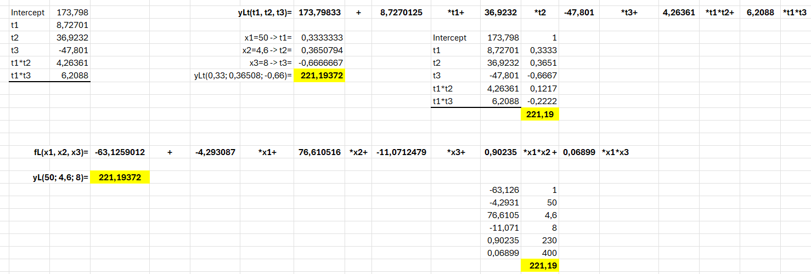
PREDIKCIA:
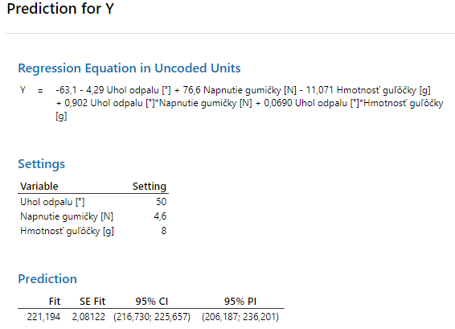

OPTIMALIZÁCIA:
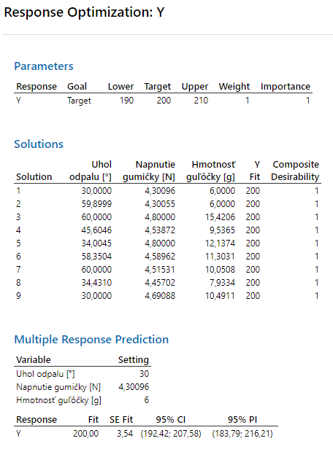
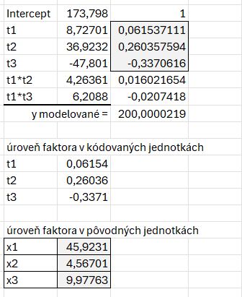

 | Výsledky DOE v Exceli a v Minitabe sú prakticky zhodné a vedú k rovnakým záverom. Menšie rozdiely sa objavili v C-plote a optimalizácii.

